Calculadora
CALCULADORA CARGA EXTERNA |  |  |  |  | Sangnier et al (2018). Planning training workload in football using small-sided games density.
 |  |  |  |  | Castellano y Casamichana (2016). El arte de planificar en fútbol

 |  |  | MarianoGalean16

Nº de jugadores |  | Atacantes |  | Defensas |  | Distancia total (m) | Dist. total MP (>20W/kg) (m)
 |  | 3 |  | 3 |  | 1003 | 206
 |  |  |  |  | Densidad
 |  |  |  |  | 100 | Dist. total sprint (>21km/h) (m) | nº de sprints (>21 km/h) (m)
Espacio (m) |  | Largo |  | Ancho |  | 11 | 1
 |  | 30 |  | 20
 |  |  |  |  |  | Dist. total aceleración (>2m/s^2) (m) | nº de aceleraciones >3m/s^2
 |  |  |  |  | Total tiempo | 65 | 9
Tiempo |  | Series |  | Minutos
 |  | 4 |  | 3 | 12 | Dist. total deceleración (>-2m/s^2) (m) | nº de deceleraciones >-3m/s^2
 |  |  |  |  |  | 59 | 5

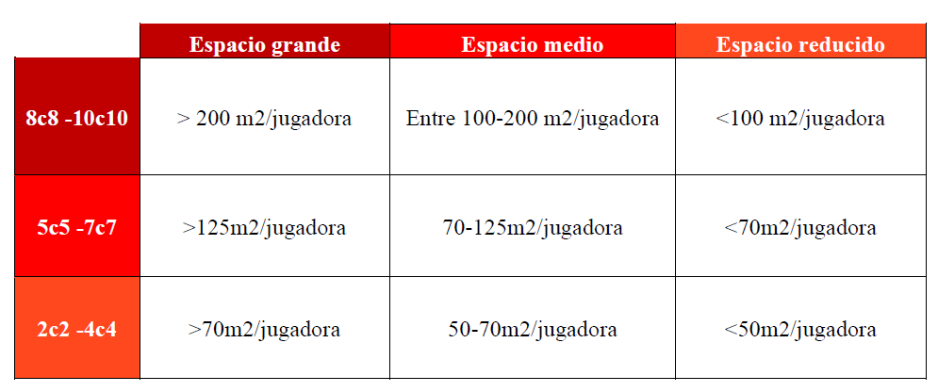
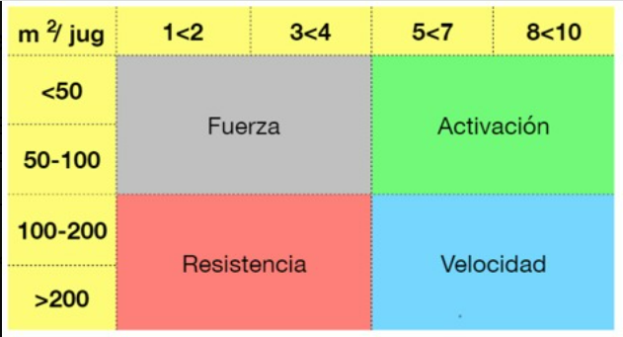

 | Castellano y Casamichana (2016)

